ARTICULADORES
Calcule o peso da porta

Inserir os valores em mm | Altura | Largura | Espessura
 | 0 | 0 | 0

Material | Peso da Porta ( kg ) | Fator de Rendimento FR = H x Kg ( altura x peso )
MDF | 0.0 | 0
MDP | 0.0 | 0
OSB | 0.0 | 0
VIDRO ( não contempla perfil ) | 0.0 | 0

Consulte abaixo o Sistema adequado ao seu FATOR DE RENDIMENTO
Com o valor do Fator de Rendimento você pode definir qual o sistema de articulação é o mais adequado.

Delta F1 FR - 580 a 1250 | Código Descrição
Delta F2 FR - 960 a 2040 | F0130BR - ARTICULADOR DELTA PO BASC F1 BR
Delta F3 FR - 1800 a 3500 | F0130CZ - ARTICULADOR DELTA PO BASC F1 CZ

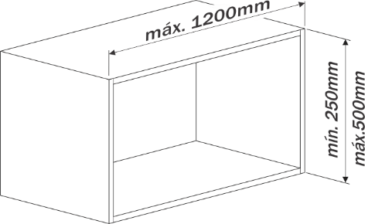
 | F0131BR - ARTICULADOR DELTA PO BASC F2 BR
 | F0131CZ - ARTICULADOR DELTA PO BASC F2 CZ

+
 | F0132BR - ARTICULADOR DELTA PO BASC F3 BR
 | F0132CZ - ARTICULADOR DELTA PO BASC F3 CZ
 | Embalagem master com 10 pares

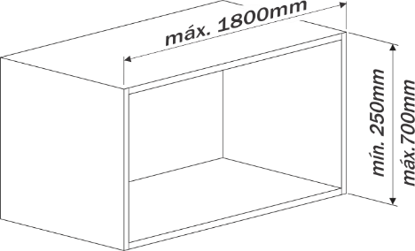
Delta F30 FR - 3200 a 9000 | Código Descrição
 | F0136BR - ARTICULADOR DELTA PO BASC F30 BR
 | F0136CZ - ARTICULADOR DELTA PO BASC F30 CZ
 | Embalagem master com 10 pares

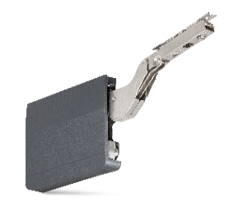

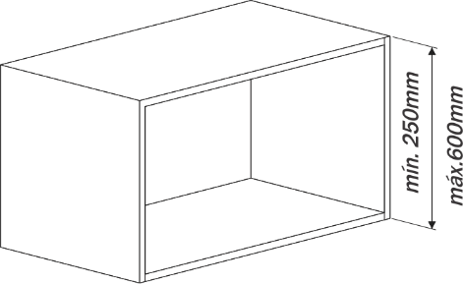
One Way FR - 960 a 2350 | Código Descrição
 | F0141NI - ARTICULADOR ONE WAY PO BASC F3 NI
 | Quando utilizado 2 sistemas o Fator de Rendimento duplica.
 | Necessita de dobradiças para o funcionamento.
 | Embalagem master com 20 peças

+

+

Valores referenciais. Para valores periféricos é necessária a realização de testes funcionais.

